LTBS
LTBS | 适用场景：Long-Term Business Star, 介于国际差旅和国际派驻之间的异动场景。以商务签优先支持员工短期内异动到海外国家，天数通常为30天-182天。目前可支持美国、英国、新加坡、荷兰、日本、阿联酋、中国大陆、波兰、德国、法国等国家地区。提供每月生活津贴（对齐公司标准版国际派驻“员工档”）、住房支持（短租公寓，成本低于差旅酒店）、往返机票，同时公司需承担个税额外成本。总成本约为国际差旅的85%。
信息输入区 | 出发地 | 深圳 | 目的地 | 泰国曼谷 |  |  |  | 管理级别
 | 时长 | 6 | 个月 |  |  |  |  | L1-1
 | 出差 | 60 | 天数 |  |  |  |  | L1-2
 | 往返 | 10 | 次 |  |  |  |  | L2-1
 | 员工职级 | 11 | 级 |  |  |  |  | L2-2
 | 住宿档位 | 一档 | 档

成本计算器 | 经济舱机票单程 | 1,401 | 酒店单晚 | 1,375 | 差旅补贴 | 434
 |  | 1,401 |  |  |  | 434.334
 | 国际差旅成本粗算 | 122,850 |  | LTBS成本粗算 | 104,422 | 85%

 |  |  |  | 美元人民币汇率 | 7.2389
差旅费用标准 |  |  |  |  |  |  | 酒店标准(美元)
出发地 | 目的地 | 经济舱机票单程 | 住宿档位 | 酒店单晚 | 差旅补贴 |  | 一档 | 二档
深圳 | 中国香港 | 75 | 一档 | 1,375 | 300 |  | 330 | 500
深圳 | 中国香港 | 75 | 二档 | 2,027 | 300 |  | 250 | 370
深圳 | 英国伦敦 | 11,400 | 一档 | 2,389 | 543 |  | 190 | 280
深圳 | 英国伦敦 | 11,400 | 二档 | 3,619 | 543 |  | 差旅补贴(美元)
深圳 | 印尼雅加达 | 2,049 | 一档 | 1,375 | 434 |  |  | 75
深圳 | 印尼雅加达 | 2,049 | 二档 | 2,027 | 434 |  |  | 60
深圳 | 新加坡 | 2,709 | 一档 | 1,810 | 434
深圳 | 新加坡 | 2,709 | 二档 | 2,678 | 434
深圳 | 泰国曼谷 | 1,401 | 一档 | 1,375 | 434
深圳 | 泰国曼谷 | 1,401 | 二档 | 2,027 | 434
深圳 | 沙特利雅得 | 2,215 | 一档 | 1,810 | 434
深圳 | 沙特利雅得 | 2,215 | 二档 | 2,678 | 434
深圳 | 日本东京 | 3,179 | 一档 | 1,810 | 434
深圳 | 日本东京 | 3,179 | 二档 | 2,678 | 434
深圳 | 美国洛杉矶 | 4,686 | 一档 | 2,389 | 543
深圳 | 美国洛杉矶 | 4,686 | 二档 | 3,619 | 543
深圳 | 美国旧金山 | 5,287 | 一档 | 2,389 | 543
深圳 | 美国旧金山 | 5,287 | 二档 | 3,619 | 543
深圳 | 马来西亚吉隆坡 | 2,139 | 一档 | 1,375 | 434
深圳 | 马来西亚吉隆坡 | 2,139 | 二档 | 2,027 | 434
深圳 | 韩国首尔 | 1,659 | 一档 | 1,375 | 434
深圳 | 韩国首尔 | 1,659 | 二档 | 2,027 | 434
深圳 | 法国巴黎 | 10,719 | 一档 | 2,389 | 543
深圳 | 法国巴黎 | 10,719 | 二档 | 3,619 | 543
深圳 | 德国法兰克福 | 6,890 | 一档 | 1,810 | 434
深圳 | 德国法兰克福 | 6,890 | 二档 | 2,678 | 434
深圳 | 阿联酋迪拜 | 2,219 | 一档 | 1,810 | 434
深圳 | 阿联酋迪拜 | 2,219 | 二档 | 2,678 | 434
北京 | 中国香港 | 1,255 | 一档 | 1,375 | 300
北京 | 中国香港 | 1,255 | 二档 | 2,027 | 300
北京 | 英国伦敦 | 13,819 | 一档 | 2,389 | 543
北京 | 英国伦敦 | 13,819 | 二档 | 3,619 | 543
北京 | 印尼雅加达 | 2,547 | 一档 | 1,375 | 434
北京 | 印尼雅加达 | 2,547 | 二档 | 2,027 | 434
北京 | 新加坡 | 2,589 | 一档 | 1,810 | 434
北京 | 新加坡 | 2,589 | 二档 | 2,678 | 434
北京 | 泰国曼谷 | 4,681 | 一档 | 1,375 | 434
北京 | 泰国曼谷 | 4,681 | 二档 | 2,027 | 434
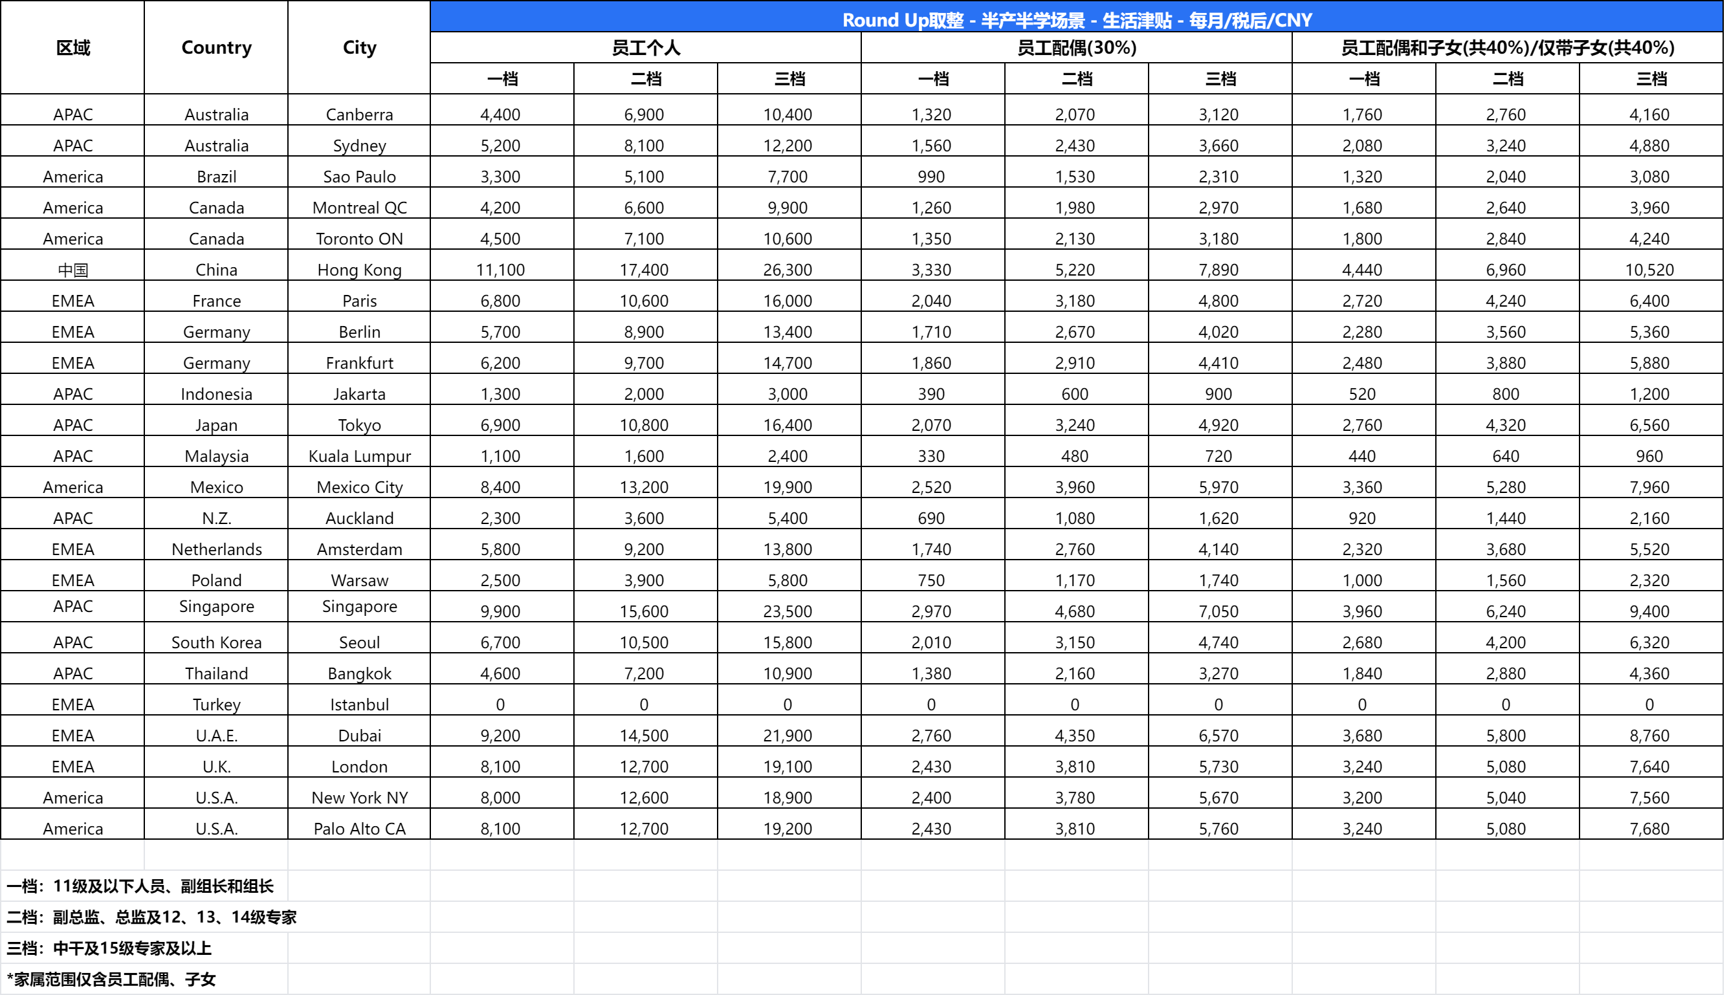
北京 | 沙特利雅得 | 1,690 | 一档 | 1,810 | 434
北京 | 沙特利雅得 | 1,690 | 二档 | 2,678 | 434
北京 | 日本东京 | 3,440 | 一档 | 1,810 | 434
北京 | 日本东京 | 3,440 | 二档 | 2,678 | 434
北京 | 美国洛杉矶 | 6,448 | 一档 | 2,389 | 543
北京 | 美国洛杉矶 | 6,448 | 二档 | 3,619 | 543
北京 | 美国旧金山 | 3,988 | 一档 | 2,389 | 543
北京 | 美国旧金山 | 3,988 | 二档 | 3,619 | 543
北京 | 马来西亚吉隆坡 | 4,140 | 一档 | 1,375 | 434
北京 | 马来西亚吉隆坡 | 4,140 | 二档 | 2,027 | 434
北京 | 韩国首尔 | 2,460 | 一档 | 1,375 | 434
北京 | 韩国首尔 | 2,460 | 二档 | 2,027 | 434
北京 | 法国巴黎 | 10,200 | 一档 | 2,389 | 543
北京 | 法国巴黎 | 10,200 | 二档 | 3,619 | 543
北京 | 德国法兰克福 | 9,160 | 一档 | 1,810 | 434
北京 | 德国法兰克福 | 9,160 | 二档 | 2,678 | 434
北京 | 阿联酋迪拜 | 1,780 | 一档 | 1,810 | 434
北京 | 阿联酋迪拜 | 1,780 | 二档 | 2,678 | 434
广州 | 中国香港 | 215 | 一档 | 1,375 | 300
广州 | 中国香港 | 215 | 二档 | 2,027 | 300

附相关指引：
各国差旅指引Travel Guidelines | https://iwiki.woa.com/p/4015975441
海外差旅白名单 | https://iwiki.woa.com/p/4016284203

